Time
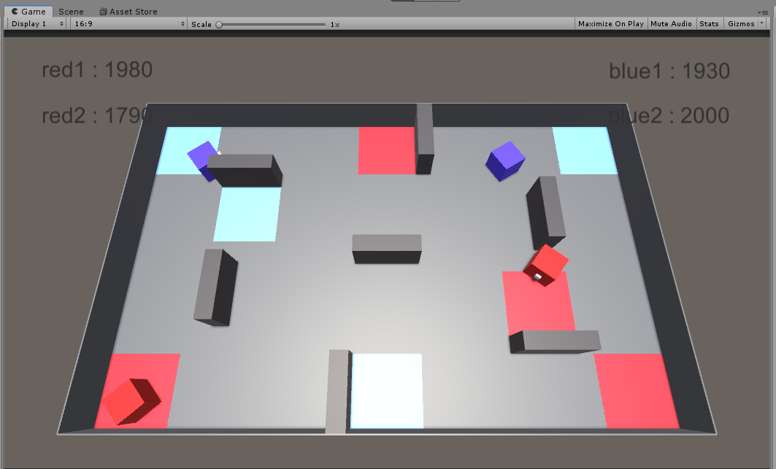
시간 전략

방어 보너스 | 1분에 2번 초기화 | * 1분 초기화 시 55초에 대기타고 있다가 5초 기다려서 초기화되자마자 바로 보너스 획득 가능?
 | 한 번 활성화 되면 30초간 50% 피해감소
 | 활성화 시간 5초

전략 1 | 시작하자마자 점령 -> 0 분 6초 경에 활성화
 | 0분 36초 경에 보너스가 사라지므로, 0분 31초 경에 미리 점령하고 있어야함
 | 1분 6초에 효과가 사라지나, 1분에 초기화가 되었으므로 1분 1초부터 점령 대기.

전략 2 | 시작하자마자 5초 동안 적도 같은 생각일테고, 5초간 정지 상태일 것이므로 로봇 두 대가 시작하자마자 점령 포기 하고 점령 중이어서 정지한 로봇에 50% 정확도로 집중 사격하면 파괴 가능
 | 공격 속도는 초당 8번 이상이어야하고, 초당 10번 초과가 아닌 이상 패널티 없음
 | 이후 두 대가 필사적으로 도망다니다 1분 재장전 타임에 재장전하고 반격 / 보너스 획득 여부는 상관 X

전략 3 | 상대가 전략 2를 실행할 경우 (점령 중인 로봇이 적 로봇을 둘다 감지할 경우) 아군 로봇이 바로 와서 우리도 상대편을 한 대를 어떻게든 제거.
 | 둘 다 한대씩 파괴되도 보너스를 얻은 이쪽이 유리

